Hoja1
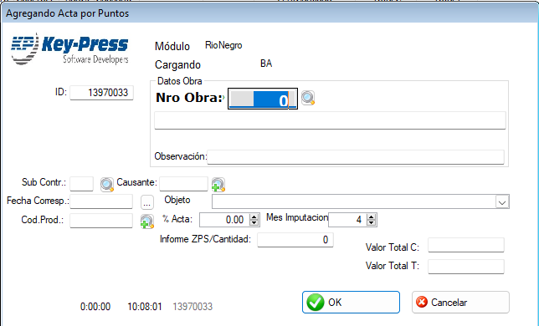
Menu Certificación
Solo para Usuarios que tengan Modulo =Rio Negro
Pantalla con lista de Actas cargadas por el Usuario logueado que sean de fecha de hasta hace 30 días
Condiciones para editar
 | N°103 <> vacío no se puede modificar
 | PorcAplicado si tiene un valor cualquiera no se puede modificar

Cargar Nueva Acta
 | ID: calcular porque no es autonumerico
 | N° Obra: del modulo del usuario, finalizada=0 y ultimaacta=0
 |  | Guardar DefProy
 |  | CENTRAL
 |  | NombreObra
 |  | NroOE
 | Observacion
 | SubContratista: de Tabla SubContratista, campo SubCodigo con la condicion subDeshabilitado=0 y modulo del usuario logueado
 |  | usar BLO
 | Causante: de la Tabla CausantesObras filtrando con grupo y estado=true. Se guarda el codigo
 | Fecha Corresp: a eleccion con filtro desde hoy para atrás 180 dias. Se guarda como int
 | Objeto: | sale de CabeceraCertificacionObjetos
 | Cod Prod:
 | PorcActa | 0-100 que no sea 0
 | Mes Imputacion: elegir de 1 a 12

 | Valor Total C: |  | No pueden ser 0 los dos al mismo tiempo
 | Valor Total T:

